填报说明
报名表填写需知
第一步，点击，“文件”--“另存为”—参赛队名称做文件名：XX省XXX队
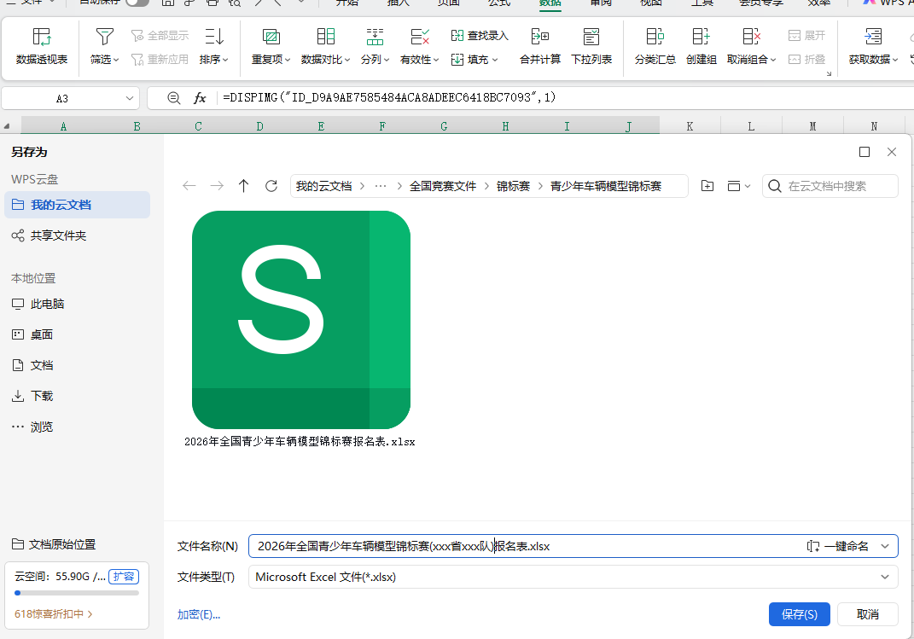

第二步，填报报名表
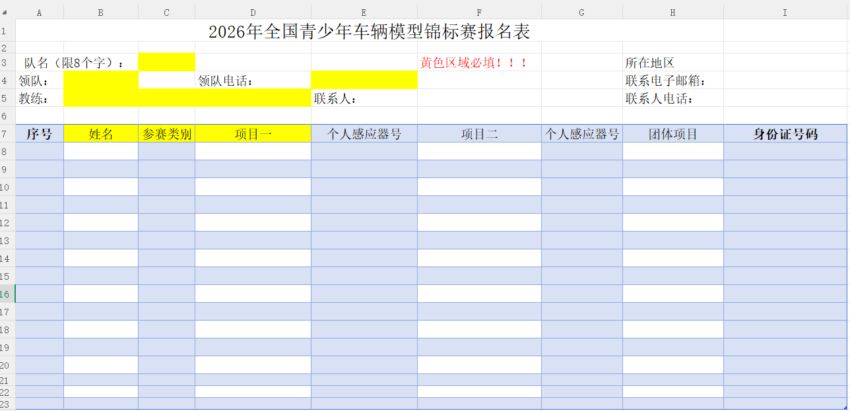

填报要求：
1.队名必须以省市冠名，队名限8个汉字内。 2.所有黄色区域必填，输入文字后，则黄色显示自动消失。 3.报名表的所在地区、项目一、项目二和团体项目，当鼠标移动该单元格的右下方会出现下拉菜单选项选对应选的项目。 4.姓名、参赛项目一为必填,如有兼项就填项目二 5.报名表的感应器号码必须填写。 6.添加运动员请点击右键选择"插入"。 7.团体项目填报，必须满足3人。 8.在照片工作表中插入运动员和教练领队2寸免冠照片选择图片嵌入-嵌入单元格。 选择照片存放的路径，找到对应的运动员照片点击插入，如下图

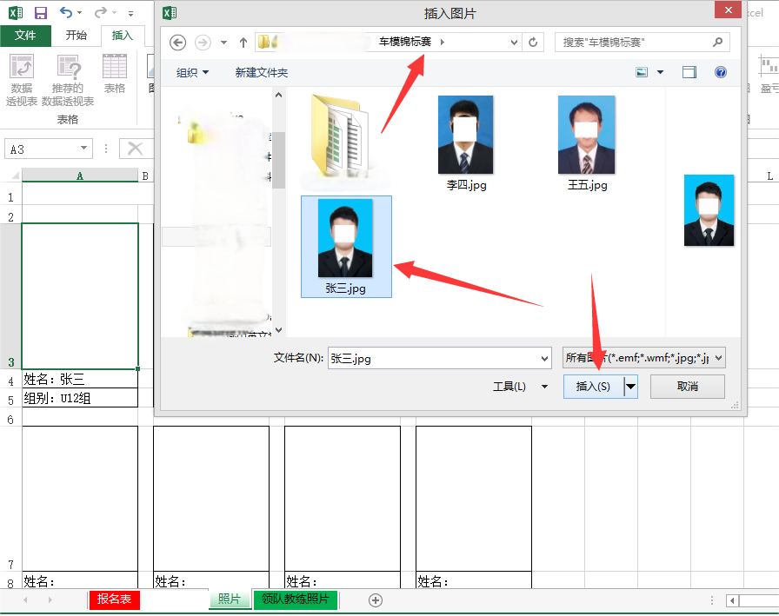

9.再重复步骤把其他运动员的照片对应插入。
10.上传教练和领队的照片方法同运动员。
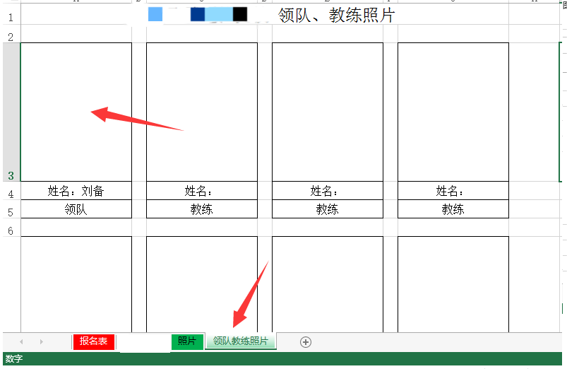

11.各省市汇总文件用单位公章的名称作为报名表文件名，在2026年7月15日24:00截止前，发送报名表至邮箱E-mail：chinamodelcar@163.com。 联系人：魏浩通，电话：010-67050562。 12.如在填写报名表遇到问题，可电话联系袁发祥:15990044418

